상품제안서
페니체 A4 메탈 클립파일 | 상품코드: S04420

 |  |  |  |  |  |  | 02-713-8555 | www.synergygift.co.kr
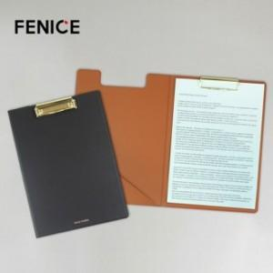

【상세/제작정보】 | <p style="text-align: left;" align="left">* 100개 이하 제작 불가 / 색상별 MOQ 100개​</p><p align="left">* 주문 생산 시스템으로 100개 기준 납기일 약 2주 소요 (영업일 기준, 수량이 늘수록 납기일 ↑)</p><p style="text-align: left;" align="left">​* 기본 박인쇄 사이즈 40X20mm 이내 / 사이즈 초과 및 인쇄면 추가시 비용별도문의​&nbsp;</p>

【인쇄/포장옵션】 | 불박, 금박 / OPP(비닐)

【공급단가】 | 수량 | 100~ | 300~ | 500~ | 1,000~ | 3,000~
*VAT별도 | 단가 | 13,000원 | 12,300원 | 11,640원 | 10,830원 | 10,100원

【상품 URL】 | https://www.synergygift.co.kr:443/src/goods_detail.php?gdno=8962

